Ambito SUCESIONES
Residencia habitual CAUSANTE | Ubicación BIENES | Residencia habitual CAUSAHABIENTE

Residente en España | España | Residente en España

COMPETENCIA
Comunidad Autónoma en la que residía el fallecido

NORMATIVA DE APLICACIÓN
Tributa en España, por el valor de los bienes situados en todo el mundo, y con la normativa de la Comunidad Autónoma en la que residía el fallecido (CAUSANTE)

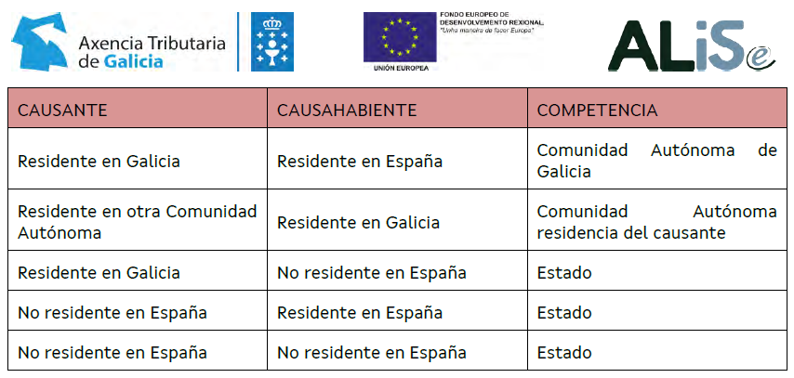
INSTRUCCIONES |  |  | DOCUMENTACIÓN ALISe
1. Selecciona el lugar de residencia habitual del CAUSANTE (el fallecido en SUCESIONES)
2. Selecciona el lugar de residencia habitual del CAUSAHABIENTE (el heredero)
3. Indica si existen o no bienes ubicados en terriorio español

REGLAS PARA LA DETERMINACIÓN DE LA RESIDENCIA HABITUAL (IRPF)
1º) Si se tuvieron distintos domicilios en distintos países -> hay que tributar dónde se haya permanecido más días el último año (≥ 183 días)

2º) Si hay que tributar en España conforme al punto anterior, pero se tuvieron distintas residencias habituales en diferentes comunidades autónomas -> dónde se haya permanecido más días los últimos 5 años.

Excepción: Si mortis causa y residencia habitual en País Vasco -> hay que tributar dónde se haya permanecido más días el último año (≥ 183 días)

3º) Si hay que tributar en España conforme al punto anterior, pero se tuvieron distintas residencias habituales en la misma comunidad autónoma -> hay que tributar dónde se haya permanecido más días el último año (≥ 183 días).

